Предварительный_РРДУ
 |  |  |  | УТВЕРЖДАЮ
 |  |  |  | Первый заместитель директора -
 |  |  |  | главный диспетчер
 |  |  |  | Филиала ОАО "СО ЕЭС" Ростовское РДУ
 |  |  |  | _____________ В.Н. Посикун
 |  |  |  | "24" июня 2014 года
...
Примечание:
 | цветом выделены заявки на вывод оборудования, сроки вывода в ремонт которых утверждены Первыми заметителями директоров - главными диспетчерами смежных энергосистем
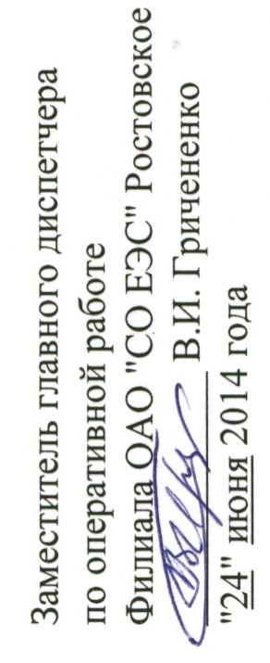
 |  |  |  | Заместитель главного диспетчера
 |  |  |  | по оперативной работе
 |  |  |  | Филиала ОАО "СО ЕЭС" Ростовское РДУ
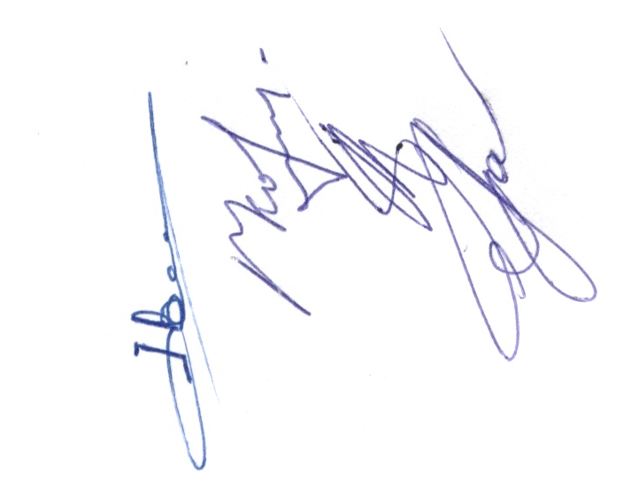
 |  |  |  | _____________ В.И. Гричененко
 |  |  |  | "24" июня 2014 года

 |  | Начальник ОДС | Ю.В. Новиков

 |  | Начальник СЭР | Е.А. Коршунов

 |  | Начальник СРЗА | А.Н. Брицын

 |  | Начальник СЭРБ | С.Н. Грабовсков

